Sheet2
潍坊转黄骅产品核算（未税） |  |  |  |  |  |  |  |  |  |  |  |  | 潍坊平均涨幅8%
序号 | 场地 | 产品代码 | 产品名称 | 2020年 未税价格 | 产品净重量 ㎏ | 材质 | 差价 | 材料增价 | 含3％利 | 运费差价 3％ | 补差价 合计 | 本年产品 价格 | 涨幅 | 备注 | 实重 | 含税报价 | 未税报价
1 | 潍坊 | SLT0000733 | 奥铃副背 | 25.2142 | 2.168 |  | 1.1 | 2.3848 | 2.456344 | 0.756426 | 1.70 | 26.9141 | 7% | 潍坊转移无此件，河北无此件 |  | 33.5 | 29.646 | #N/A
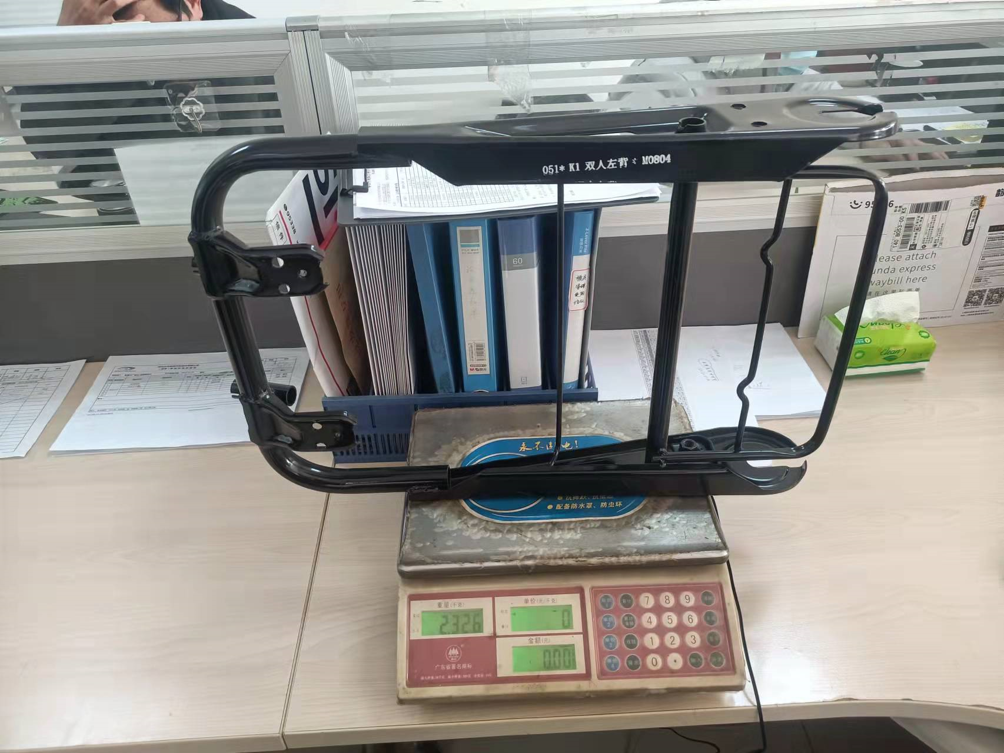
2 | 潍坊 | SLT0000078 | 欧马可副背 | 23.0769 | 2.098 |  | 1.1 | 2.3078 | 2.377034 | 0.692307 | 1.68 | 24.7616 | 7% | 潍坊转移无此件，河北无此件 |  | 32.7 | 28.938 | #N/A
3 | 潍坊 | SLT0000037 | 欧马可司机背 | 24.7868 | 1.991 |  | 1.1 | 2.1901 | 2.255803 | 0.743604 | 1.51 | 26.2990 | 6% | 潍坊转移无此件，河北无此件 |  | 31.49 | 27.867 | #N/A
4 | 潍坊 | SLT0000408 | K1单人背（带头枕） | 26.735 | 2.155 |  | 1.1 | 2.3705 | 2.441615 | 0.80205 | 1.64 | 28.3746 | 6% |  |  | 38.5 | 34.071 | SLT0000408
5 | 潍坊 | SLT0000551 | K1单人背（无头枕） | 26.188 | 2.155 |  | 1.1 | 2.3705 | 2.441615 | 0.78564 | 1.66 | 27.8440 | 6% |  |  | 37 | 32.743 | SLT0000551
6 | 潍坊 | SLT0000394 | K1双人左背 | 28.4615 | 2.185 |  | 1.1 | 2.4035 | 2.475605 | 0.853845 | 1.62 | 30.0833 | 6% |  | 2.326 | 39 | 34.513 | SLT0000394
7 | 潍坊 | SLT0000395 | 双人右背（安全盒） | 32.786283186 | 2.65 |  | 1.1 | 2.915 | 3.00245 | 0.98358849558 | 2.02 | 34.8051 | 6% | 潍坊转移无此件 | 2.767 | 48 | 42.478 | #N/A
8 | 潍坊 | SLT0000578 | 双人右置左背 | 30.7265 | 2.65 |  | 1.1 | 2.915 | 3.00245 | 0.921795 | 2.08 | 32.8072 | 7% |  |  | 48 | 42.478 | SLT0000578
9 | 潍坊 | SLT0000517 | 新侧翻（三点式） | 38.735 | 3.99 |  | 1.1 | 4.389 | 4.52067 | 1.16205 | 3.36 | 42.0936 | 9% |  |  | 66.3 | 58.673 | SLT0000517
10 | 潍坊 | SLT0000604 | 新侧翻单头枕（三点式） | 37.0684 | 3.76 |  | 1.1 | 4.136 | 4.26008 | 1.112052 | 3.15 | 40.2164 | 8% |  |  | 63.5 | 56.195 | SLT0000604
11 | 潍坊 | SLT0000651 | 第四排侧翻背（无头枕） | 27.9658 | 3.36 |  | 1.1 | 3.696 | 3.80688 | 0.838974 | 2.97 | 30.9337 | 11% |  |  | 45.8 | 40.531 | SLT0000651
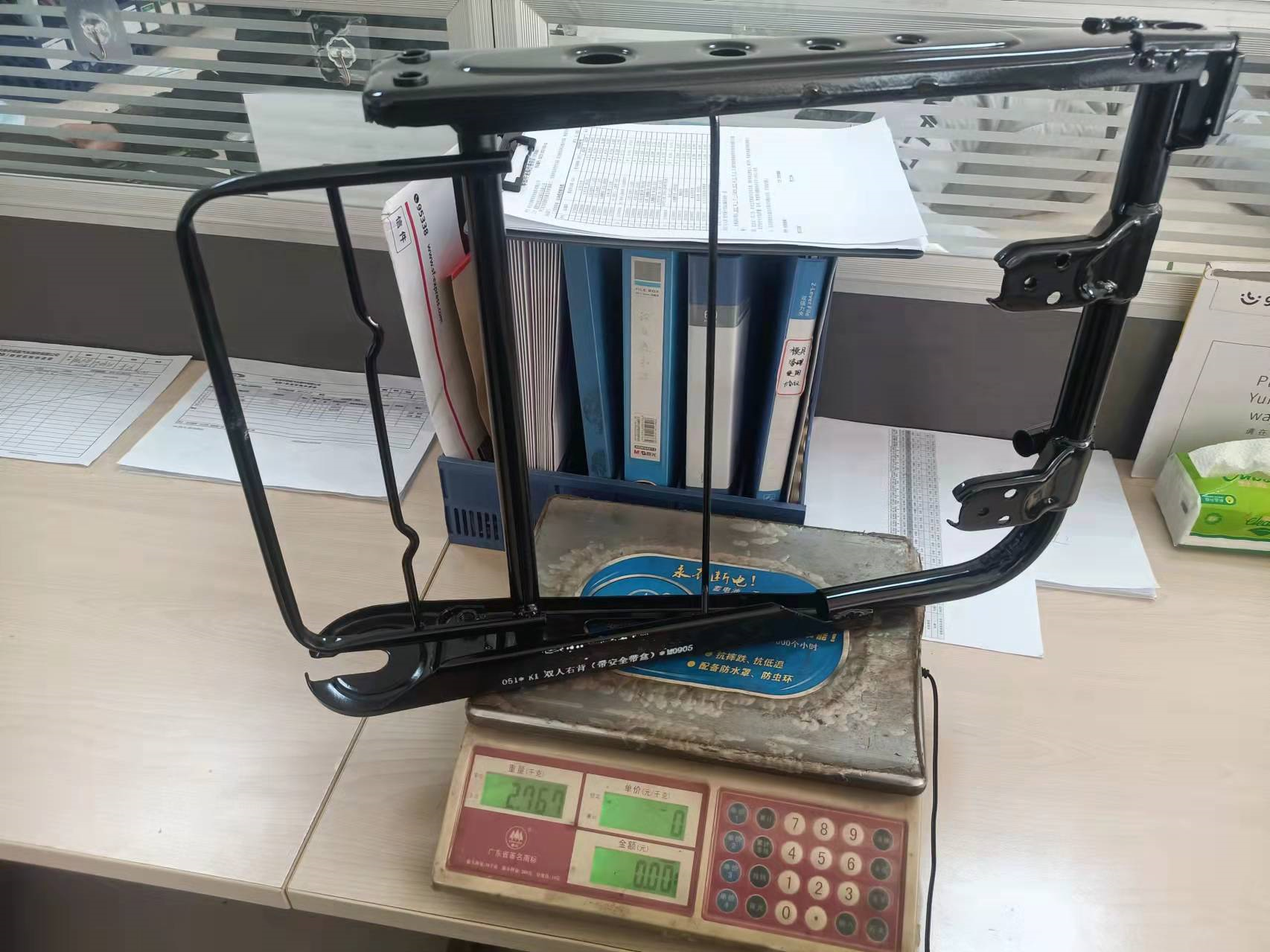
12 | 潍坊 | SLT0000449 | 四人连体左背（三点式） | 49.9316 | 5.35 |  | 1.1 | 5.885 | 6.06155 | 1.497948 | 4.56 | 54.4952 | 9% |  |  | 84 | 74.336 | SLT0000449
13 | 潍坊 | SLT0000462 | 四人连体右背（三点式） | 49.9316 | 5.35 |  | 1.1 | 5.885 | 6.06155 | 1.497948 | 4.56 | 54.4952 | 9% |  |  | 84 | 74.336 | SLT0000462
14 | 潍坊 | SLT0000568 | 四人连体左背（无头枕） | 47.9658 | 5.35 |  | 1.1 | 5.885 | 6.06155 | 1.438974 | 4.62 | 52.5884 | 10% |  |  | 79 | 69.912 | SLT0000568
15 | 潍坊 | SLT0000569 | 四人连体右背（无头枕） | 47.9658 | 5.35 |  | 1.1 | 5.885 | 6.06155 | 1.438974 | 4.62 | 52.5884 | 10% |  |  | 79 | 69.912 | SLT0000569
16 | 潍坊 | SLT0000558 | 二排双人连体背（无头枕带扶手） | 53.4701 | 5.35 |  | 1.1 | 5.885 | 6.06155 | 1.604103 | 4.46 | 57.9275 | 8% |  |  | 86 | 76.106 | SLT0000558
17 | 潍坊 | SLT0000638 | 二排双人连体背（带头枕带扶手三点式） | 50.2821 | 6.00 |  | 1.1 | 6.6 | 6.798 | 1.508463 | 5.29 | 55.5716 | 11% |  |  | 90 | 79.646 | SLT0000638
18 | 潍坊 | SLT0000552 | 第一排四人三人连体背 | 63.7521 | 8.45 |  | 1.1 | 9.295 | 9.57385 | 1.912563 | 7.66 | 71.4134 | 12% |  |  | 108 | 95.575 | SLT0000552
19 | 潍坊 | SLT0000630 | 第三排三人连体背 | 55.7607 | 8.89 |  | 1.1 | 9.779 | 10.07237 | 1.672821 | 8.40 | 64.1602 | 15% |  |  | 110 | 97.345 | SLT0000630
20 | 潍坊 | SLT0000595 | 第三排侧翻背（单头枕） | 24.6068 | 3.41 |  | 1.1 | 3.751 | 3.86353 | 0.738204 | 3.13 | 27.7321 | 13% |  |  | 47 | 41.593 | SLT0000595
21 | 潍坊 | SLT0001041 | 马来西亚双人左背 | 31.6496 | 2.41 |  | 1.1 | 2.651 | 2.73053 | 0.949488 | 1.78 | 33.4306 | 6% |  |  | 46 | 40.708 | SLT0001041
22 | 潍坊 | SLT0001042 | 马来西亚双人右背 | 31.6496 | 2.41 |  | 1.1 | 2.651 | 2.73053 | 0.949488 | 1.78 | 33.4306 | 6% |  |  | 46 | 40.708 | SLT0001042

